Weathering
Model Parameter |  |  | Typical example |  |  | * Determine soil production function whether it is a humped form or an exponential decaying form
linear function | W0 (kw0) | b (kwa) | linear function | W0 (kw0) | b (kwa) | If it is the exponential form, 10 would be appropriate for b (kwa).
W = W0 + b*Dr | 0.013 | 0.4 | W = W0 + b*Dr | 0.000014 | 0.0004
 |  |  |  |  |  | To apply the soil production function of the Daegwanryeong Plateau, consider the following conversion.
 |  |  |  |  |  | W = 54 e -0.0068 h |  |  |  |  | Soil production function in the Daegwanryeong Plateau
exponential decay function | W1 (kw1) | Drcw (kwm) | exponential decay function | W1 (kw1) | Drcw (kwm) | W1 unit [m/Myr]->[m/yr] | W1 | h unit [cm]->[m] | e exponent | Drcw
W = W1 * e(-Dr/Drcw) | 0.054 | 1.1111111111 | W = W1 * e(-Dr/Drcw) | 0.000054 | 1.4705882353 | 0.000001 | 0.000054 | 100 | 0.0068 | 1.4705882353

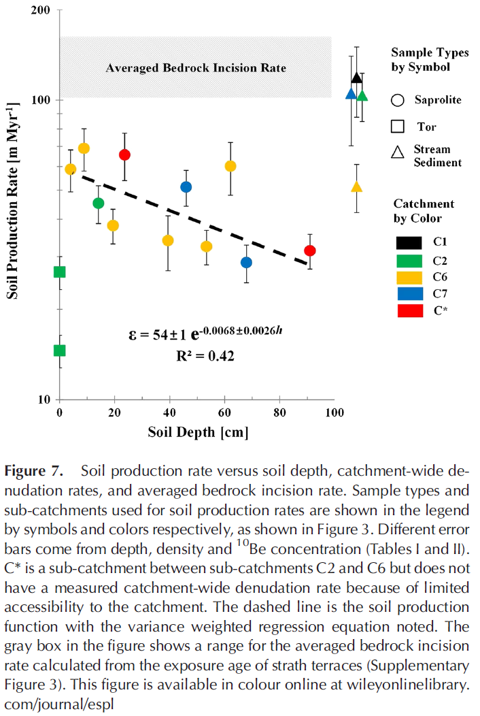
Regolith Depth[m] | Weathering Rate | Weathering Rate | Regolith Depth[m] | Weathering Rate | Weathering Rate |  |  |  |  |  | exponential decay function | W1 (kw1) | Drcw (kwm)
0.00 | 0.013 | 0.054 | 0.00 | 0.000014 | 0.000054 |  |  |  |  |  | W = W1 * e(-Drcw*h) | 54 | 0.0068
0.05 | 0.033 | 0.051623864018 | 0.05 | 0.000034 | 5.2194861249E-05
0.10 | 0.053 | 0.049352284002 | 0.10 | 0.000054 | 5.0450065571E-05 |  |  |  |  |  | Regolith Depth[cm] | Weathering Rate
0.15 | 0.073 | 0.047180659228 | 0.15 | 0.000074 | 4.8763595787E-05 |  |  |  |  |  | 0 | 54
0.20 | 0.093 | 0.045104591412 | 0.20 | 0.000094 | 4.7133502151E-05 |  |  |  |  |  | 5 | 52.194861249
0.25 | 0.113 | 0.043119875808 | 0.25 | 0.000114 | 4.5557900092E-05 |  |  |  |  |  | 10 | 50.450065571
0.30 | 0.133 | 0.041222492688 | 0.30 | 0.000134 | 4.4034968039E-05 |  |  |  |  |  | 15 | 48.763595787
0.35 | 0.153 | 0.039408599203 | 0.35 | 0.000154 | 4.2562945313E-05 |  |  |  |  |  | 20 | 47.133502151
0.40 | 0.173 | 0.0376745216 | 0.40 | 0.000174 | 4.1140130093E-05 |  |  |  |  |  | 25 | 45.557900092
0.45 | 0.193 | 0.036016747778 | 0.45 | 0.000194 | 3.9764877444E-05 |  |  |  |  |  | 30 | 44.034968039
0.50 | 0.213 | 0.034431920179 | 0.50 | 0.000214 | 3.8435597422E-05 |  |  |  |  |  | 35 | 42.562945313
0.55 | 0.233 | 0.032916828985 | 0.55 | 0.000234 | 3.7150753231E-05 |  |  |  |  |  | 40 | 41.140130093
0.60 | 0.253 | 0.031468405619 | 0.60 | 0.000254 | 3.5908859448E-05 |  |  |  |  |  | 45 | 39.764877444
0.65 | 0.273 | 0.030083716528 | 0.65 | 0.000274 | 3.4708480306E-05 |  |  |  |  |  | 50 | 38.435597422
0.70 | 0.293 | 0.028759957244 | 0.70 | 0.000294 | 3.3548228032E-05 |  |  |  |  |  | 55 | 37.150753231
0.75 | 0.313 | 0.027494446702 | 0.75 | 0.000314 | 3.2426761246E-05 |  |  |  |  |  | 60 | 35.908859448
0.80 | 0.333 | 0.026284621811 | 0.80 | 0.000334 | 3.1342783408E-05 |  |  |  |  |  | 65 | 34.708480306
0.85 | 0.353 | 0.025128032262 | 0.85 | 0.000354 | 3.0295041318E-05 |  |  |  |  |  | 70 | 33.548228032
0.90 | 0.373 | 0.024022335565 | 0.90 | 0.000374 | 2.9282323669E-05 |  |  |  |  |  | 75 | 32.426761246
0.95 | 0.393 | 0.022965292307 | 0.95 | 0.000394 | 2.8303459647E-05 |  |  |  |  |  | 80 | 31.342783408
1.00 | 0.413 | 0.021954761615 | 1.00 | 0.000414 | 2.7357317577E-05 |  |  |  |  |  | 85 | 30.295041318
1.05 | 0.433 | 0.020988696817 | 1.05 | 0.000434 | 2.6442803613E-05 |  |  |  |  |  | 90 | 29.282323669
1.10 | 0.453 | 0.020065141304 | 1.10 | 0.000454 | 2.5558860474E-05 |  |  |  |  |  | 95 | 28.303459647
1.15 | 0.473 | 0.019182224559 | 1.15 | 0.000474 | 2.4704466225E-05 |  |  |  |  |  | 100 | 27.357317577
1.20 | 0.493 | 0.018338158374 | 1.20 | 0.000494 | 2.387863309E-05 |  |  |  |  |  | 105 | 26.442803613
1.25 | 0.513 | 0.017531233226 | 1.25 | 0.000514 | 2.3080406314E-05 |  |  |  |  |  | 110 | 25.558860474
1.30 | 0.533 | 0.016759814817 | 1.30 | 0.000534 | 2.2308863058E-05 |  |  |  |  |  | 115 | 24.704466225
1.35 | 0.553 | 0.016022340761 | 1.35 | 0.000554 | 2.1563111333E-05 |  |  |  |  |  | 120 | 23.87863309
1.40 | 0.573 | 0.01531731742 | 1.40 | 0.000574 | 2.0842288965E-05 |  |  |  |  |  | 125 | 23.080406314
1.45 | 0.593 | 0.014643316882 | 1.45 | 0.000594 | 2.0145562605E-05 |  |  |  |  |  | 130 | 22.308863058
1.50 | 0.613 | 0.013998974064 | 1.50 | 0.000614 | 1.9472126758E-05 |  |  |  |  |  | 135 | 21.563111333
1.55 | 0.633 | 0.013382983953 | 1.55 | 0.000634 | 1.8821202859E-05 |  |  |  |  |  | 140 | 20.842288965
1.60 | 0.653 | 0.012794098958 | 1.60 | 0.000654 | 1.8192038366E-05 |  |  |  |  |  | 145 | 20.145562605
1.65 | 0.673 | 0.012231126386 | 1.65 | 0.000674 | 1.7583905895E-05 |  |  |  |  |  | 150 | 19.472126758
1.70 | 0.693 | 0.011692926025 | 1.70 | 0.000694 | 1.6996102378E-05 |  |  |  |  |  | 155 | 18.821202859
1.75 | 0.713 | 0.011178407835 | 1.75 | 0.000714 | 1.6427948249E-05 |  |  |  |  |  | 160 | 18.192038366
1.80 | 0.733 | 0.010686529741 | 1.80 | 0.000734 | 1.5878786656E-05 |  |  |  |  |  | 165 | 17.583905895
1.85 | 0.753 | 0.010216295521 | 1.85 | 0.000754 | 1.534798271E-05 |  |  |  |  |  | 170 | 16.996102378
1.90 | 0.773 | 0.0097667527919 | 1.90 | 0.000774 | 1.4834922741E-05 |  |  |  |  |  | 175 | 16.427948249
1.95 | 0.793 | 0.0093369910745 | 1.95 | 0.000794 | 1.4339013595E-05 |  |  |  |  |  | 180 | 15.878786656
2.00 | 0.813 | 0.0089261399549 | 2.00 | 0.000814 | 1.3859681945E-05 |  |  |  |  |  | 185 | 15.34798271
 |  |  |  |  |  |  |  |  |  |  | 190 | 14.834922741
 |  |  |  |  |  |  |  |  |  |  | 195 | 14.339013595
 |  |  |  |  |  |  |  |  |  |  | 200 | 13.859681945

Hillslope Process
Hillslope Process |  |  |  | Comparison
kmd | 2 | [m2/year] | diffusivity | median value from Martin (2000)
 |  |  |  | 0.0002 | [m2/year]

 |  |  |  | for LEGS
 |  |  |  | 1.0084 | [kg/min]
 |  |  |  |  | hsrho | 2650 | [kg/m3] | density of hillslope material
 |  |  |  |  | dX | 100 | [m] | cell size
참고
$${\tilde{q}}_{s}=\frac{K∇z}{1−\left(\left|∇z\right|/S_{c}\right)}$$

For the nonlinear hillslope, Sc = 1.2 (Roering et al., 1999)

Hydrology Hydraulic Geometry
Hydrology |  |  |  |  | Mean discharge | Bankfull discharge | Channel width | Channel Depth | Upstream Area [km2] | Chanel width | channel depth | Channel width | Channel depth
annualPrecipitation |  | 1.4 | [m/year] |  | 0 | 0.00 | 0.00 | 0.0 | 0.00 | 0.00 | 0.00 | 0.00 | 0.00
annualEvapotranspiration |  | 0.9 | [m/year] |  | 0.2 | 7.48 | 18.76 | 1.1 | 12.61 | 18.82 | 1.13 | 18.82 | 1.13
Annual runoff |  | 0.5 | [m/year] |  | 0.4 | 12.57 | 36.68 | 1.4 | 25.23 | 36.87 | 1.40 | 36.87 | 1.40
 |  |  |  |  | 0.6 | 17.04 | 54.30 | 1.6 | 37.84 | 54.64 | 1.58 | 54.64 | 1.58
Maximum upstream area at the outlet |  | 100000000 | [m2] |  | 0.8 | 21.15 | 71.73 | 1.7 | 50.46 | 72.22 | 1.72 | 72.22 | 1.72
Maximum upstream area at the outlet |  | 100 | [km2] |  | 1 | 25.00 | 89.02 | 1.8 | 63.07 | 89.67 | 1.84 | 89.67 | 1.84
Annual discharge at the outlet |  | 50000000 | [m3/year] |  | 1.2 | 28.66 | 106.19 | 2.0 | 75.69 | 107.02 | 1.94 | 107.02 | 1.94
Mean discharge at the outlet |  | 1.59 | [m3/s] |  | 1.4 | 32.18 | 123.27 | 2.0 | 88.30 | 124.28 | 2.03 | 124.28 | 2.03
 |  |  |  |  | 1.6 | 35.57 | 140.27 | 2.1 | 100.92 | 141.47 | 2.12 | 141.47 | 2.12
Hydraulic Geometry |  |  |  |  | 1.8 | 38.85 | 157.20 | 2.2 | 113.53 | 158.59 | 2.19 | 158.59 | 2.19
kqb | 평균 유량과 만수 유량과의 관계식에서 계수 | 25.00 | Qb=kqb Qm^mqb, 25 from van den Berg(1995) |  | 2 | 42.04 | 174.07 | 2.3 | 126.14 | 175.66 | 2.26 | 175.66 | 2.26
mqb | 평균 유량과 만수 유량과의 관계식에서 지수 | 0.75 | Qb=kqb Qm^mqb, 0.75 from van den Berg(1995) |  | 2.2 | 45.16 | 190.88 | 2.3 | 138.76 | 192.67 | 2.33 | 192.67 | 2.33
Bankfull discharge at the outlet of a catchment |  | 35.32 | [m3/s] |  | 2.4 | 48.21 | 207.65 | 2.4 | 151.37 | 209.64 | 2.39 | 209.64 | 2.39
 |  |  |  | 비고 | 2.6 | 51.19 | 224.37 | 2.5 | 163.99 | 226.56 | 2.45 | 226.56 | 2.45
khw | 만수 유량과 하폭과의 관계식에서 계수 | 1.4 | [-] | 1.4 | 2.8 | 54.11 | 241.04 | 2.5 | 176.60 | 243.45 | 2.50 | 243.45 | 2.50
mhw | 만수 유량과 하폭과의 관계식에서 지수 | 1.29 | [-] | 0.8 | 3 | 56.99 | 257.68 | 2.6 | 189.22 | 260.30 | 2.55 | 260.30 | 2.55
 | 유출구에서의 하폭 | 139.0 | * dX를 넘으면 안됨 | 24.2 | 3.2 | 59.81 | 274.29 | 2.6 | 201.83 | 277.12 | 2.60 | 277.12 | 2.60
khd | 만수 유량과 수심과의 관계식에서 계수 | 0.51 | [-] | 0.5 | 3.4 | 62.60 | 290.85 | 2.7 | 214.44 | 293.90 | 2.65 | 293.90 | 2.65
mhd | 만수 유량과 수심과의 관계식에서 지수 | 0.4 | [-] | 0.4
 | 유출구에서의 수심 | 2.1 |  | 2.1 | 3.6 | 65.34 | 307.39 | 2.7 | 227.06 | 310.66 | 2.70 | 310.66 | 2.70
 | 유출구에서의 속도 | 0.12 |  | 0.7 | 3.8 | 68.04 | 323.90 | 2.8 | 239.67 | 327.38 | 2.74 | 327.38 | 2.74
 |  |  |  |  | 4 | 70.71 | 340.38 | 2.8 | 252.29 | 344.08 | 2.79 | 344.08 | 2.79
 | Mean and Bankfull Q
0 | 0.00
0.2 | 7.48
0.4 | 12.57
0.6 | 17.04
0.8 | 21.15
1 | 25.00
1.2 | 28.66
1.4 | 32.18
1.6 | 35.57
1.8 | 38.85
2 | 42.04
2.2 | 45.16
2.4 | 48.21
2.6 | 51.19
2.8 | 54.11
3 | 56.99
3.2 | 59.81
3.4 | 62.60
3.6 | 65.34
3.8 | 68.04
4 | 70.71
khw, khd; mhw, mhd 값을 제한하기. 유역면적(A)으로 하천수리를 구한 김종욱(1991) 연구로부터
김종욱 (1991) | 사천내 만제유량 하폭 | 사천내 만제유랑 수심
 | wb=1.61 A0.97 | db = 0.53 A0.3 |  |  |  |  |  |  |  | 참고 : 만제유량은 연평균일유량의 7.7배(이웅희·최흥식,2015)
계수 | 1.61 | 0.53
지수 | 0.97 | 0.3
특정 유역면적(106m2)일 경우 가정 | wb = khw Qbmhw | db = khd Qbmhd
사천내 사례 대응하는 khw; khd | 1.40 | 0.51
사천내 사례 대응하는 mhw; mhd | 1.29 | 0.4
 | * 이 값은 사천내 사례일 경우 적합한 것임; mhw 와 mhd 를 합해서 1을 넘으면 안됨(검토 필요).
* 유도과정은 아래 참고 (Ra: Annual Runoff, SecA: 365x24x60x60)
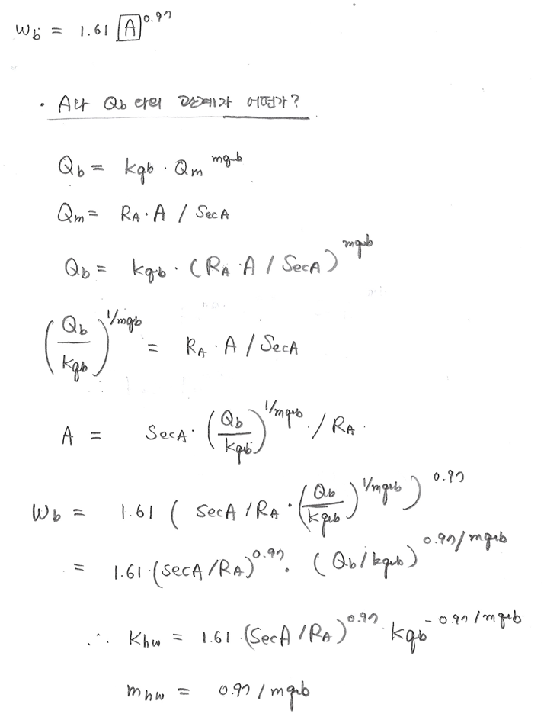

Qm 을 A의 선형함수로 간주하였음. 여기서 비선형관계를 고려할 수도 있음.

Alluvial Channel
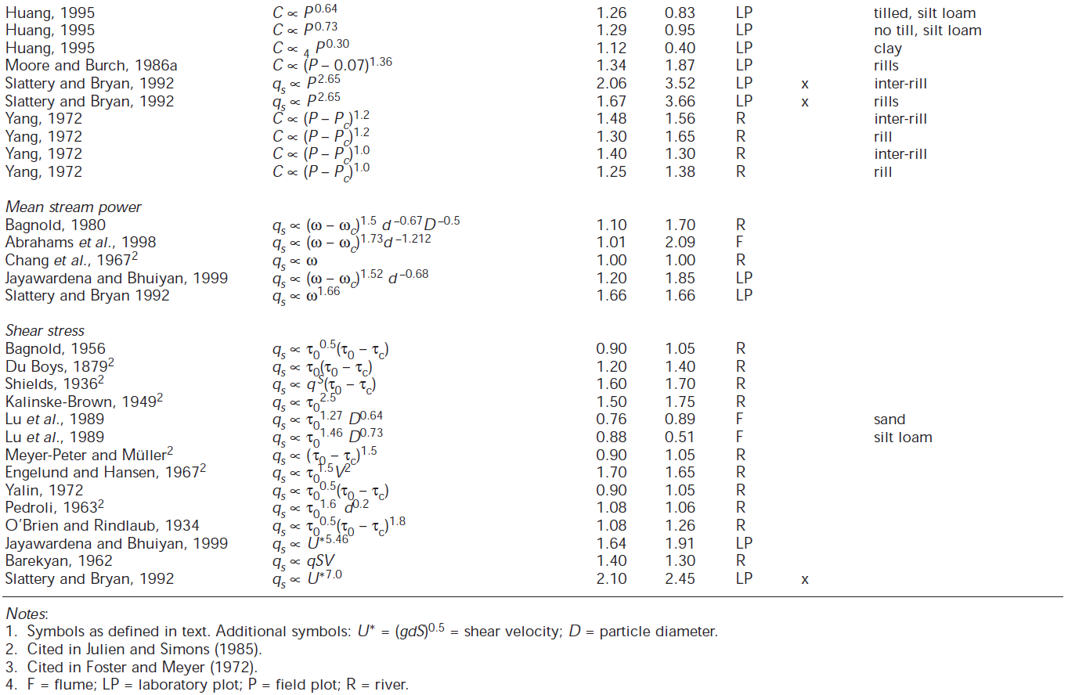
Sediment transport capacity by d50
Alluvial Channel
g | 9.8 | [m/s2] | gravitational acceleration
nu, ν | 0.00000147 | [m2/s] | kinematic viscosity
wGamma | 9.807 | [kgf/m3] | water specific weight, 비중량
wRho | 1000 | [kg/m3] | water density
fSD50 | 0.005 | [m] | median grain size of channel bed materials
fSRho | 2650 | [kg/m3] | sediment specific weight, 비중량
s | 2.65 | [] | specific sediment grain density
F | 0.81031633799 | [] | Rubey (1933) non-dimensional settling velocity
eta, η | 0.4 | ratio | mean porosity of sediment
nA | 0.03 | [m-1/3 s] | Manning's coefficient
Kfa | 248.2 |  | coefficient for sediment and channel bed roughness
mfa | 1.8 | [] | 하천에 의한 퇴적물 이동율 수식에서 유량의 지수 | 하천에 의한 퇴적물 이동율 수식에서 유량의 지수
nfa | 2.1 | [] | 하천에 의한 퇴적물 이동율 수식에서 경사의 지수 | 하천에 의한 퇴적물 이동율 수식에서 경사의 지수
$q_{s}=k_{fa}q^{m_{fa}}S^{n_{fa}}$ [kg/s/m]
q : discharge per unit width
$k_{fa}=40ρ_{s}F\sqrt{g(s−1)d_{50}^{3}}{\left(\frac{1}{\left(s−1\right)d_{50}}\right)}^{3}{nA}^{1.8}$
- Rubey (1933) Non-dimensional settling velocity
$F=\sqrt{\frac{2}{3}+\frac{36ν^{2}}{gd_{50}^{3}(s−1)}}−\sqrt{\frac{36ν^{2}}{gd_{50}^{3}(s−1)}}$
$$q_{sv}=\frac{1}{ρ_{s}(1−η)}q_{s}\left[\frac{1}{kg/m^{3}}\frac{kg}{ms}\right]=\frac{m^{2}}{s}$$
* 무게를 부피로 변환하기 위해 퇴적물 밀도로 나눔

 |  |  | fSD50 [m] |  | kfa without sediment density | sediment transport capacity [kg/m/s] | kfa | sediment transport capacity [m2/s]
Bankfull discharge at the outlet of a catchment | 35.3 | [m3/s] | 0.0001 | sand | 139,534,595.1 | 3,204.25 | 87757.6 | 2.0152
Channel width | 139.0 | [m] | 0.0002 |  | 49,332,929.2 | 1,132.87 | 31027.0 | 0.7125
dx | 100.0 | [m] | 0.0004 | granule | 17,441,824.4 | 400.53 | 10969.7 | 0.2519
h | 2.0 | [m] | 0.0008 | pebble | 6,166,616.2 | 141.61 | 3878.4 | 0.0891
tanθ | 0.02000 | [] | 0.0016 |  | 2,180,228.0 | 50.07 | 1371.2 | 0.0315
θ | 1.1 | ° | 0.0032 |  | 770,827.0 | 17.70 | 484.8 | 0.0111
 |  |  | 0.0064 |  | 272,528.5 | 6.26 | 171.4 | 0.0039
 |  |  | 0.0128 | cobble | 96,353.4 | 2.21 | 60.6 | 0.0014
 |  |  | 0.0256 |  | 34,066.1 | 0.78 | 21.4 | 0.0005
 |  |  | 0.0512 | boulder | 12,044.2 | 0.28 | 7.6 | 0.0002
 |  |  | 0.1024 |  | 4,258.3 | 0.10 | 2.7 | 0.0001
 |  |  | 0.2048 |  | 1,505.5 | 0.03 | 0.9 | 0.0000
for calculate the CK in LEGS |  |  | 0.4096 |  | 532.3 | 0.01 | 0.3 | 0.0000
CK | 0.50796482932 |  | 0.8192 |  | 188.2 | 0.00 | 0.1 | 0.0000

mfa and nfa derived from Einstein-Brown Sediment transport capacity equation:
mfa = 1.8; nfa = 2.1

 |  |  |  |  | 0.55307662319

Table 2 in Prosser and Rustomji (2000)
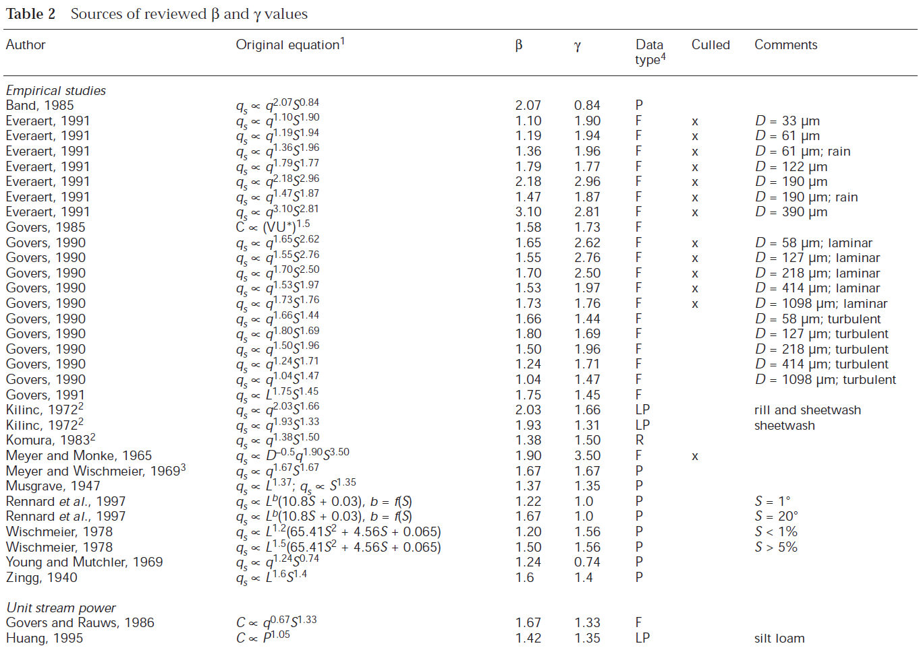

그래도 좀 비슷한 것에 밑줄을 그음

Bedrock Channel
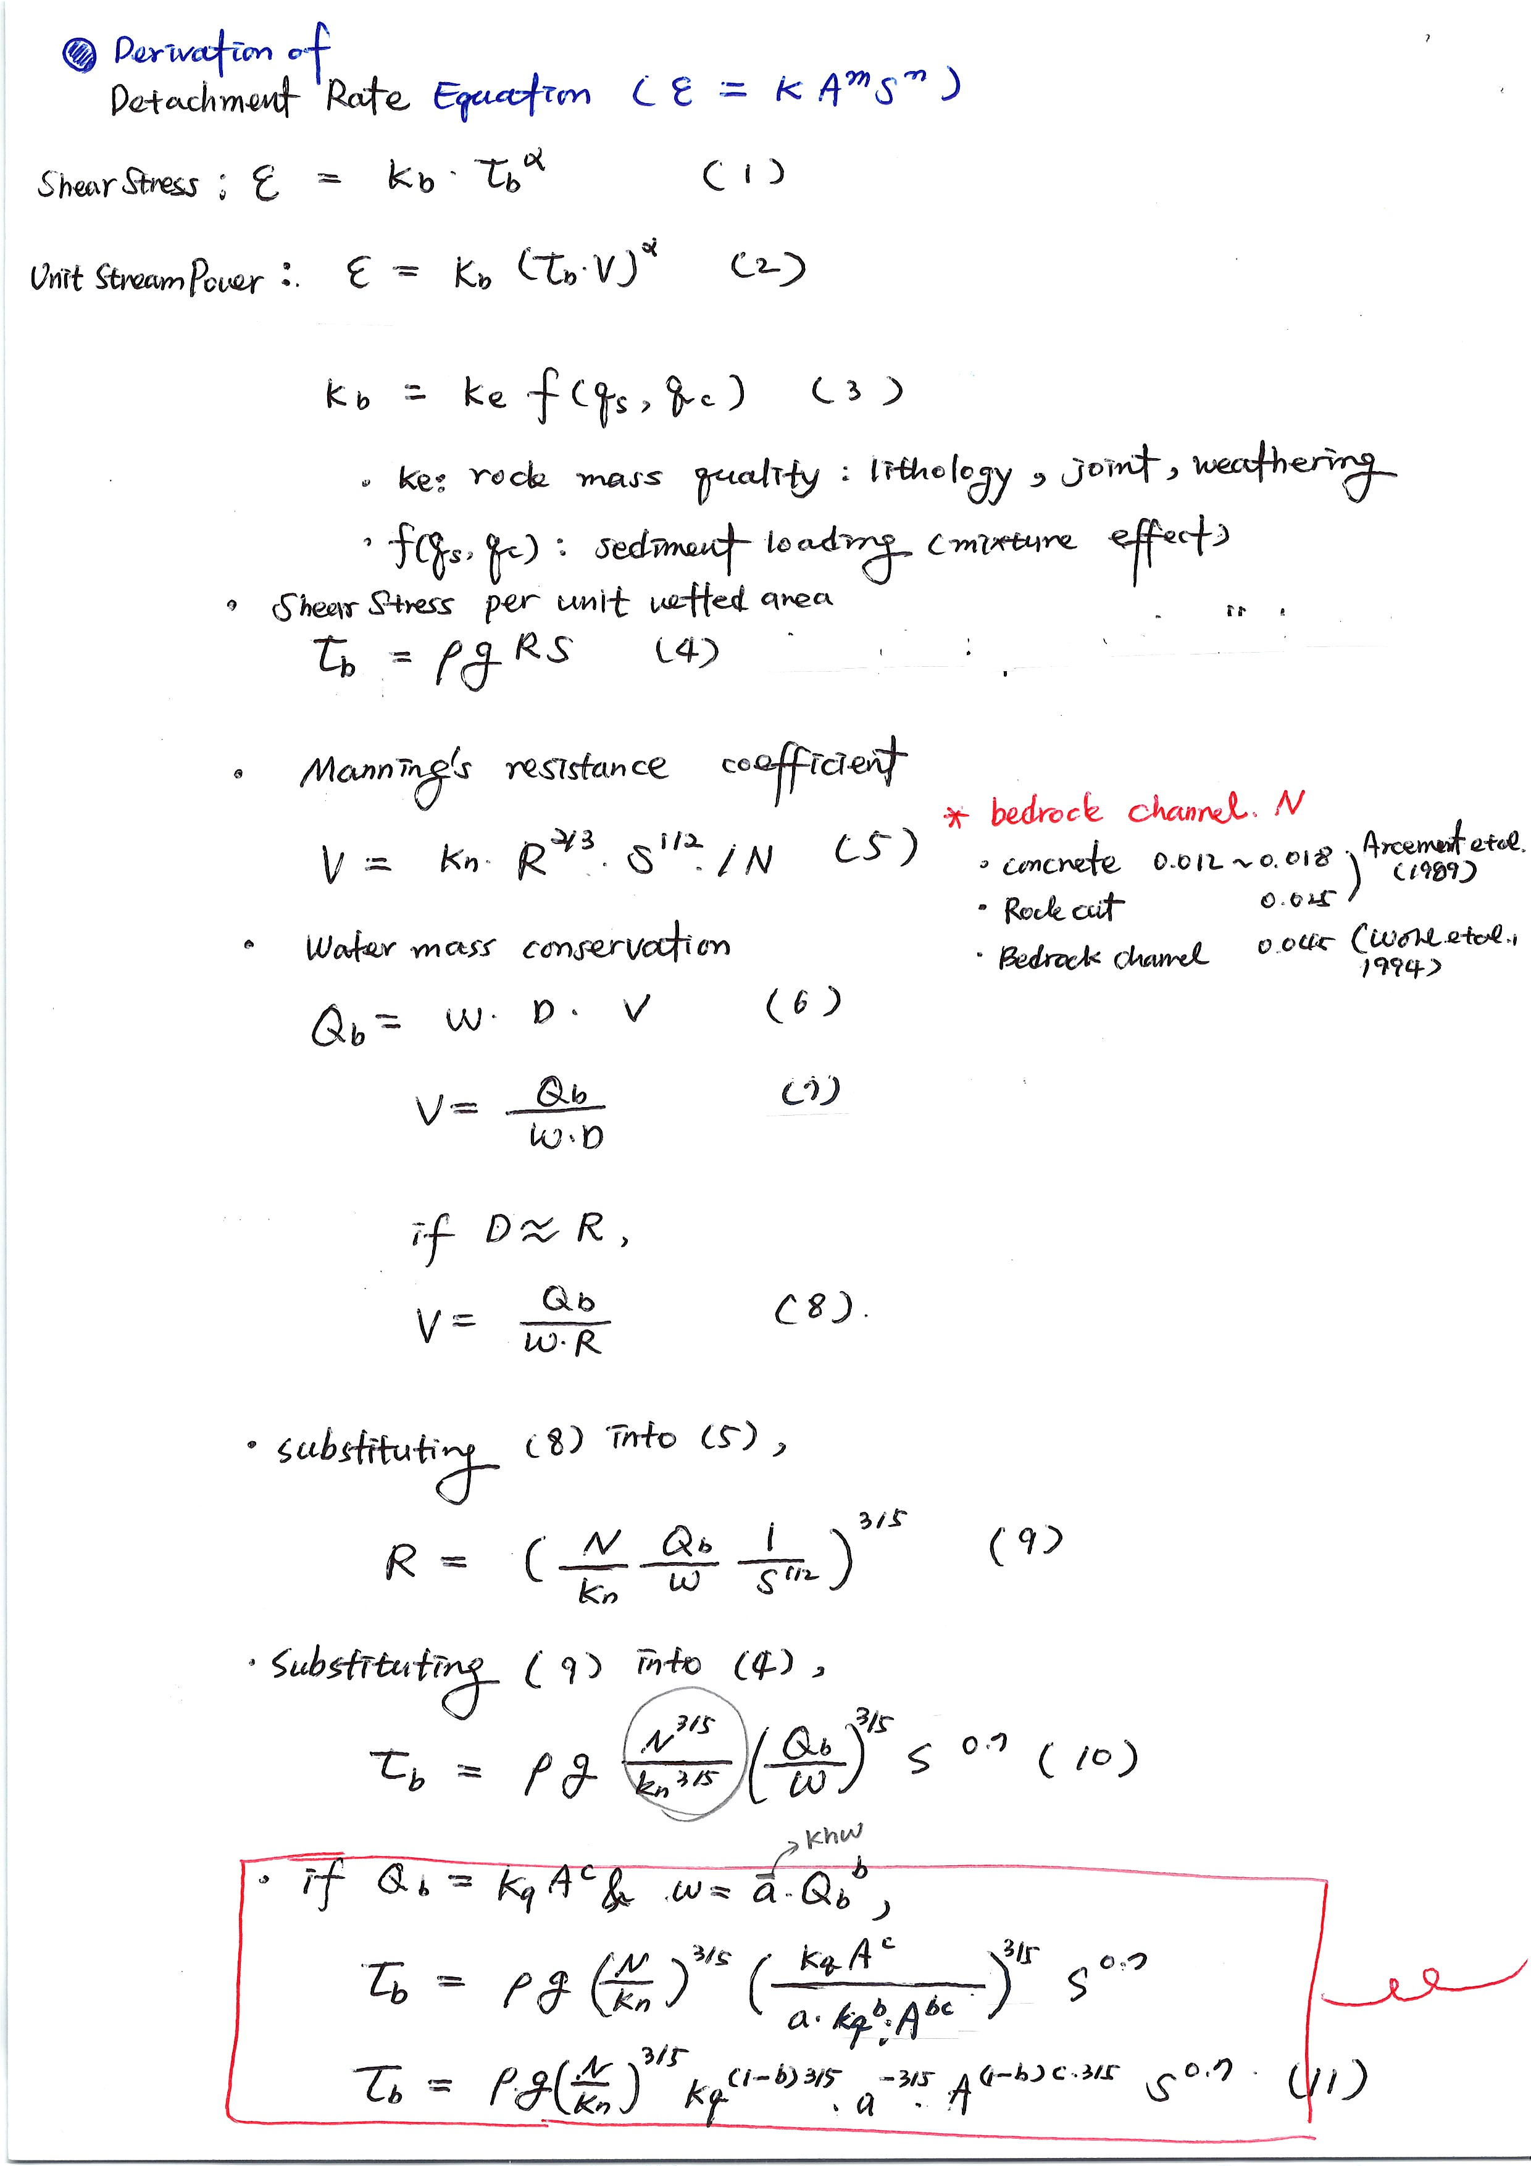
# Shear stress based bedrock incision rate
$$E=k_{fbre}{\left(τ_{b}−τ_{c}\right)}^{a}$$
$k_{fbre}=k_{fr}f\left(q_{s},q_{c}\right)$
k_{fr} : rock mass quality, f(q_{s},q_{c}) : sediment loading
$E =k_{fbre}{\left(ρg{nB}^{3/5}{\left(\frac{Q_{b}}{w_{b}}\right)}^{3/5}S^{0.7}−τ_{c}\right)}^{a}$
(⸪ $τ_{b}=ρgRS$ and $R={\left(nB\frac{Q_{b}}{w_{b}}\frac{1}{S^{1/2}}\right)}^{3/5}$)
if τ_{c} = 0,
$E=k_{fbre}ρ^{a}g^{a}{nB}^{3a/5}{\left(\frac{Q_{b}}{w_{b}}\right)}^{3a/5}S^{0.7a}$ --> m_{fb} = 3a/5, n_{fb} = 0.7a
$$=k_{fbre}ρ^{a}g^{a}{nB}^{3a/5}k_{hw}^{−3a/5}Q_{b}^{3\left(1−m_{hw}\right)a/5}S^{0.7a}$$
(⸪ $w_{b}=k_{hw}Q_{b}^{m_{hw}}$)
if $Q_{b}=k_{qb}Q_{m}^{m_{qb}}$ and $Q_{m}=\frac{R_{A}}{Seconds in a year}A$
$$E=k_{fbre}ρ^{a}g^{a}{nB}^{3a/5}k_{hw}^{−3a/5}{\left(k_{qb}{\left(\frac{R_{A}}{Seconds in a year}\right)}^{m_{qb}}A^{m_{qb}}\right)}^{3\left(1−m_{hw}\right)a/5}S^{0.7a}$$
$$=k_{fbre}ρ^{a}g^{a}{nB}^{3a/5}k_{hw}^{−3a/5}k_{q}^{3\left(1−m_{hw}\right)a/5}A^{3\left(1−m_{hw}\right)am_{qb}/5}S^{0.7a}$$
$$=k_{fbre}k_{fbc}A^{3\left(1−m_{hw}\right)am_{qb}/5}S^{0.7a}$$
if E = k_{fb} A^{m} S^{n,}
--> $k_{fb}=k_{fbre}k_{fbc}$
--> $k_{fbc}$=${\left(ρg{nB}^{3/5}k_{hw}^{−3/5}k_{q}^{3\left(1−m_{hw}\right)/5}\right)}^{a}$
--> $m=3\left(1−m_{hw}\right)am_{qb}/5$ = $3a/5\left(1−m_{hw}\right)m_{qb}$= $m_{fb}\left(1−m_{hw}\right)m_{qb}$
--> $m_{fb}=m/(\left(1−m_{hw}\right)m_{qb})$
--> $n=0.7a$ --> n = n_{fb}
# Stream power based bedrock incision rate
$$E=k_{fbre}{\left(vτ_{b}−τ_{c}\right)}^{a}$$
$k_{fbre}=k_{fr}f\left(q_{s},q_{c}\right)$
k_{fr} : rock mass quality, f(q_{s},q_{c}) : sediment loading
if tc = 0,
$$E=k_{fbre}{\left(\left(R^{2/3}S^{1/2}/nB\right)\left(ρg{nB}^{3/5}{\left(\frac{Q_{b}}{W}\right)}^{3/5}S^{0.7}\right)\right)}^{a}$$
(⸪ $v=\frac{R^{2/3}S^{1/2}}{nB}$and $τ_{b}=ρgRS$)
$=k_{fbre}{\left(ρg{\left(\frac{Q_{b}}{W}\right)}^{1}S^{1}\right)}^{a}$--> m_{fb} = a, n_{fb} = a
(⸪ $R={\left(nB\frac{Q_{b}}{w_{b}}\frac{1}{S^{1/2}}\right)}^{3/5}$)
$=k_{fbre}ρ^{a}g^{a}k_{hw}^{−a}Q_{b}^{(1−m_{hw})a}S^{a}$
(⸪ $w_{b}=k_{hw}Q_{b}^{m_{hw}}$)
if $Q_{b}=k_{qb}Q_{m}^{m_{qb}}$ and $Q_{m}=\frac{R_{A}}{Seconds in a year}A$
$$E=k_{fbre}ρ^{a}g^{a}k_{hw}^{−a}{\left(k_{qb}{\left(\frac{R_{A}}{Seconds in a year}\right)}^{m_{qb}}A^{m_{qb}}\right)}^{\left(1−m_{hw}\right)a}S^{a}$$
$$=k_{fbre}ρ^{a}g^{a}k_{hw}^{−a}k_{q}^{\left(1−m_{hw}\right)a}A^{\left(1−m_{hw}\right)am_{qb}}S^{a}$$
$$=k_{fbre}k_{fb}A^{\left(1−m_{hw}\right)am_{qb}}S^{0.7a}$$
if E = k_{fb} A^{m} S^{n}
--> $k_{fb}=k_{fbre}k_{fbc}$
--> $k_{fbc}$=${\left(ρgk_{hw}^{−1}k_{q}^{\left(1−m_{hw}\right)}\right)}^{a}$
--> $m=\left(1−m_{hw}\right)am_{qb}$ = $m_{fb}\left(1−m_{hw}\right)m_{qb}$
--> $n=a=n_{fb}$
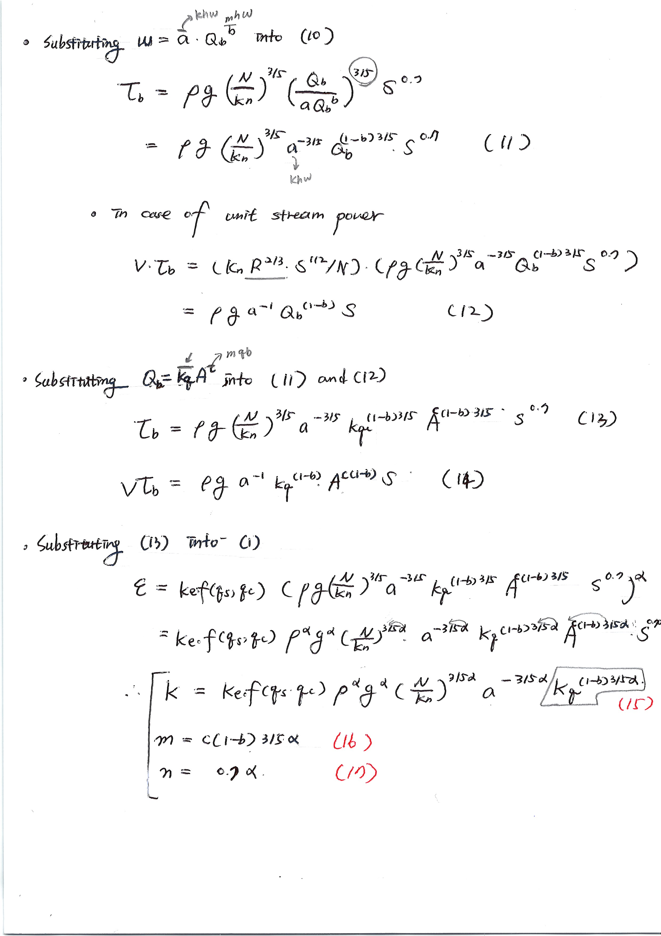
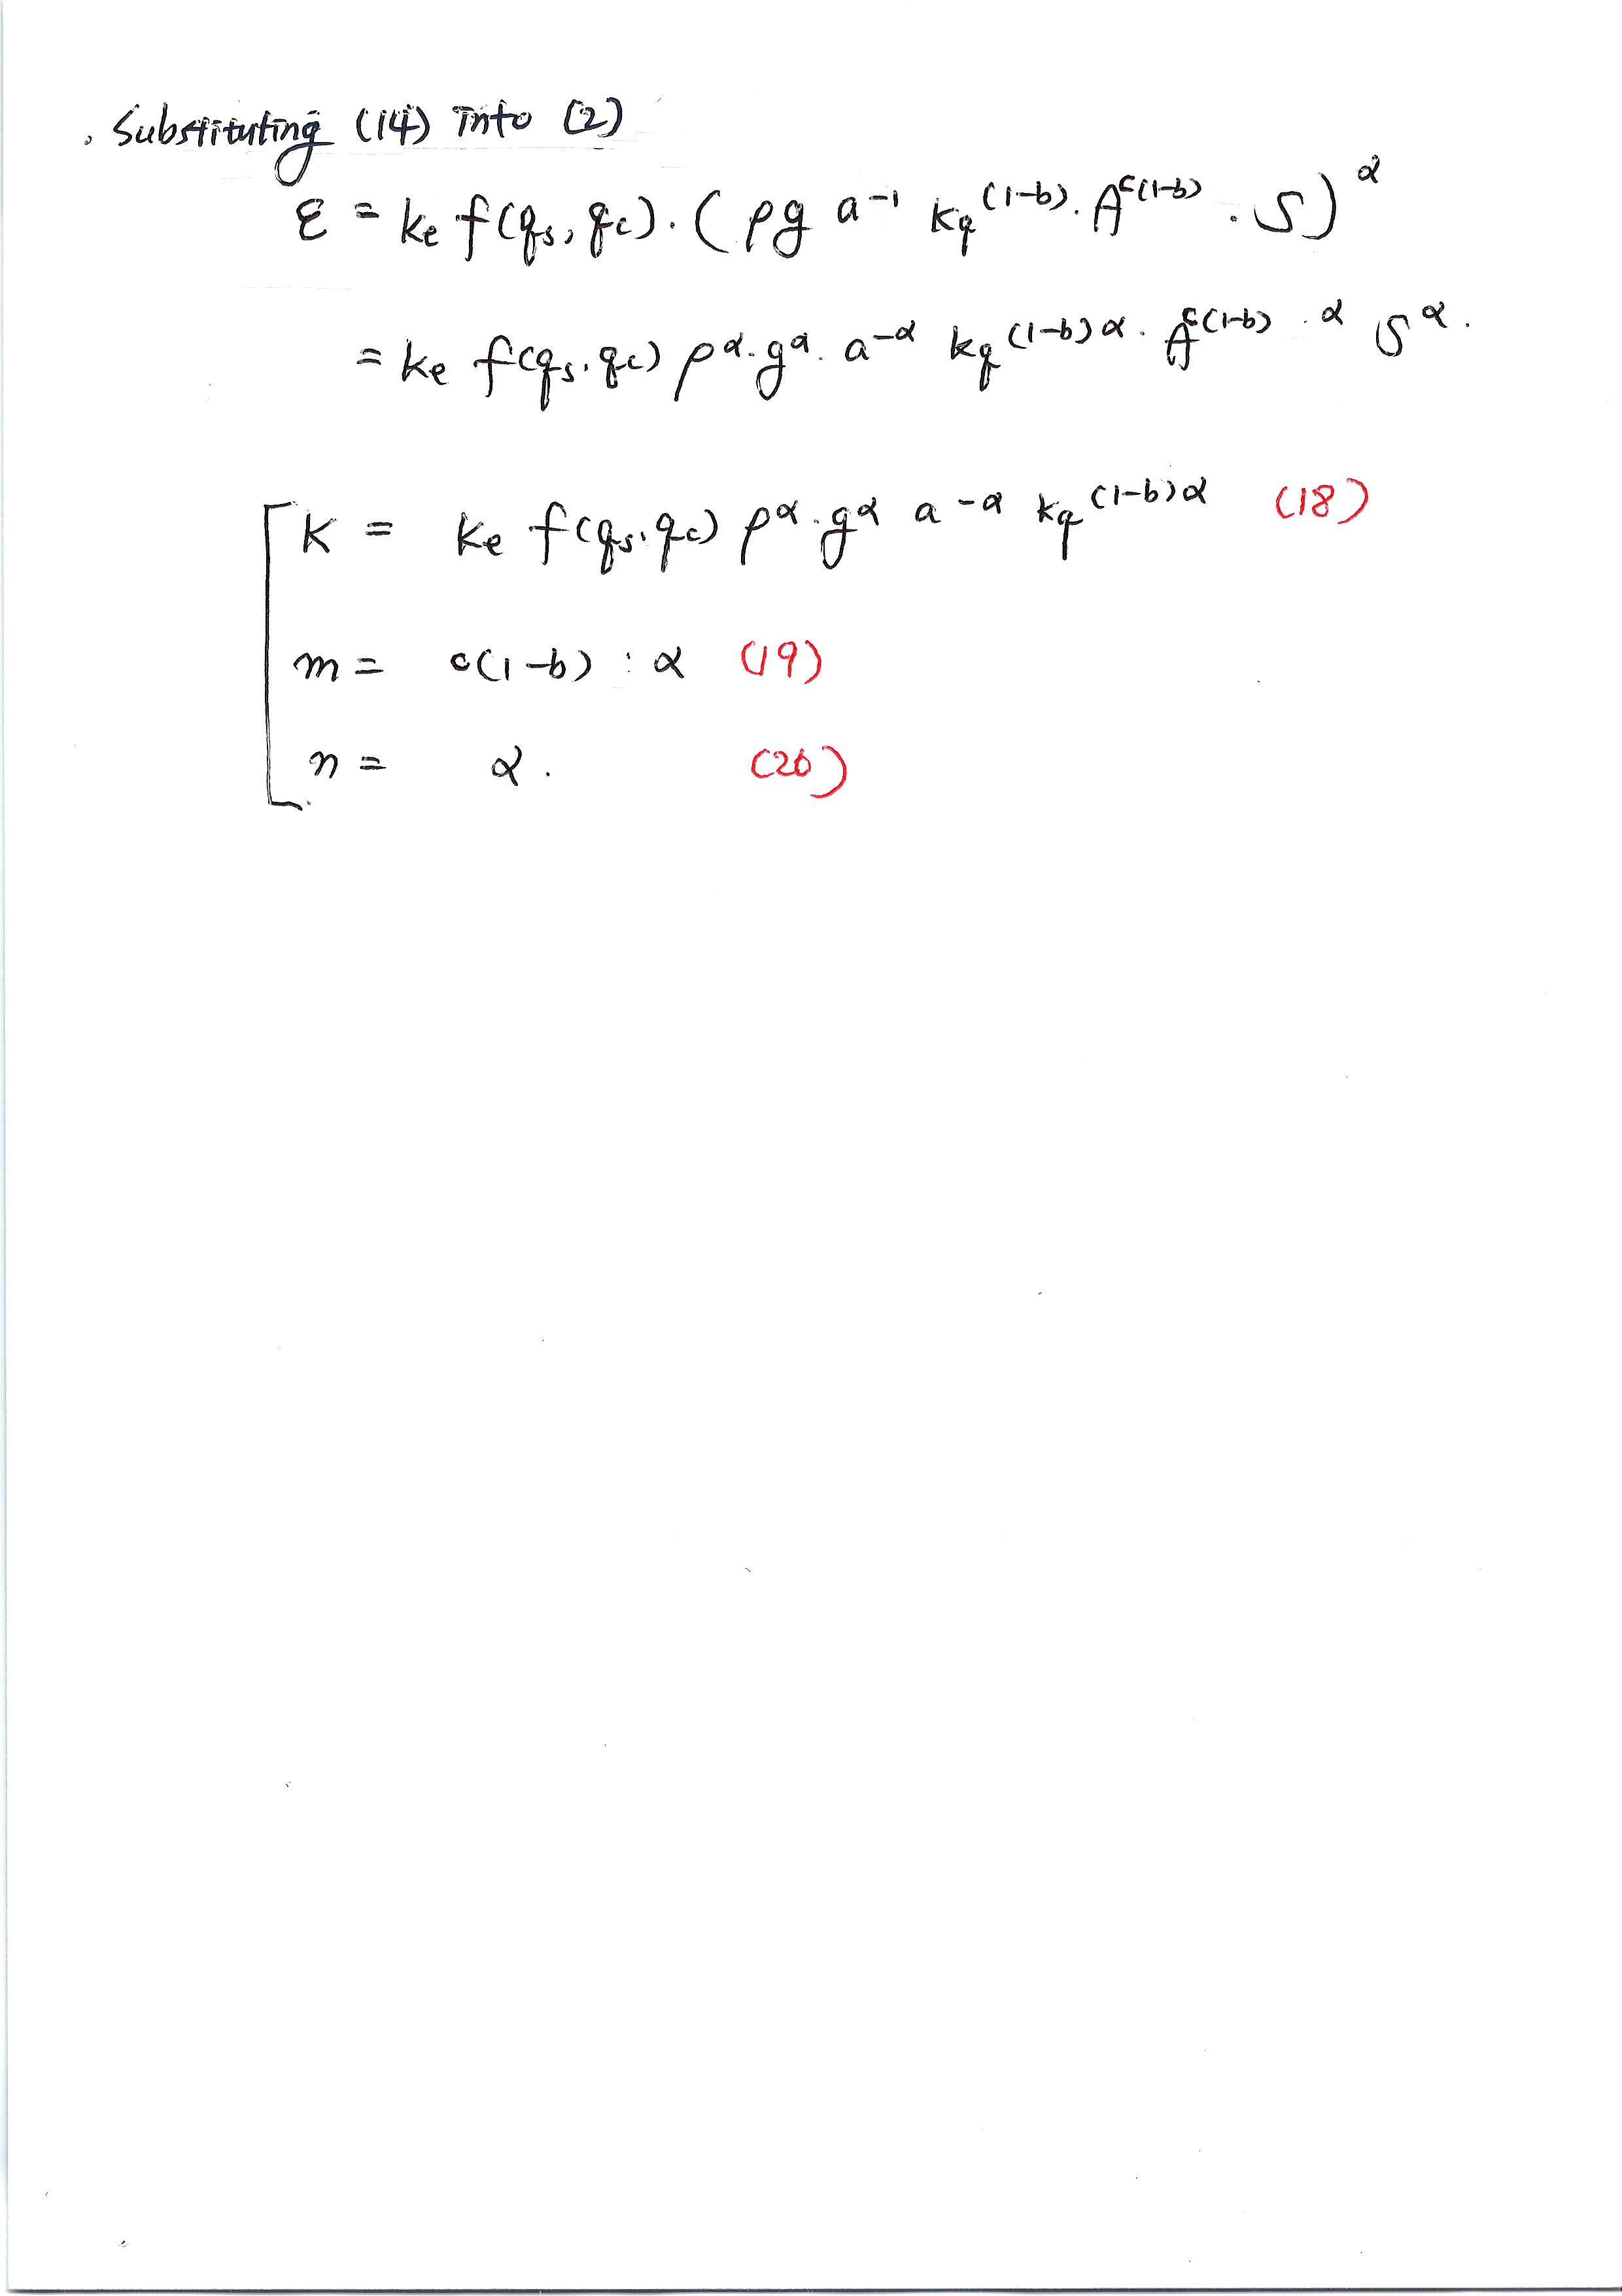
Bedrock Channel |  |  |  |  | 1. Derivation of mfb & nfb based on the shear stress model |  |  | 2. Derivation of mfb & nfb based on the unit stream power model
Hydrology
annualPrecipitation | 1.4 | [m/year] | 연간 강우량
annualEvapotranspiration | 0.9 | [m/year] | 연간 증발산량
Ra | 0.5 | [m/year] | 연간지표유출량
Seconds in a year | 31536000 | [s]
kqb | 25 | [m1-2mqas-1] | 평균 유량과 만제유량과의 관계식에서 계수
mqb | 0.75 | - | 평균 유량과 만제유량과의 관계식에서 지수
$$Q_{b}=k_{qb}{\left(\frac{R_{A}}{Seconds in a year}\right)}^{m_{qb}}A^{m_{qb}}$$
$$k_{q}=k_{qb}{\left(\frac{R_{A}}{Seconds in a year}\right)}^{m_{qb}}$$
kq | 3.5323404673E-05 |  | 만제유량과 유역면적 관계식의 계수

Hydraulic Geometry
khw | 1.4 | [m1-3mhw s3mhw] | 만제유량과 하폭과의 관계식에서 계수
mhw | 1.29 | - | 만제유량과 하폭과의 관계식에서 지수
Bedrock Incision
kfbre | 0.00031 | [m2-2mfa*pfa S-2mfa*pfa] | 기반암 하상 연약도
wRho | 1000 | [kg/m3] | water density
g | 9.8 | [m/s2] | gravitational acceleration
nB | 0.01 | [m-1/3 s] | 기반암 하상 하도에서의 Manning 저항 계수
a | 1
$$E={k_{fbre}\left(ρg{nB}^{m_{fb}}{\left(\frac{Q_{b}}{w_{b}}\right)}^{m_{fb}}S^{n_{fb}} \right)}^{a}$$
mfb | 0.6 | - |  | nB^mfb 는 mfb가 0.6이 아닐 경우 문제가 됨. 수정을 요함
nfb | 0.7 | - |  | Rho 는 퇴적물이 아니라 물로 변경해야함

동일함
dn_2022-02-23_fig_01.jpg
dn_2022-02-23_fig_02.jpg
dn_2022-02-23_fig_03.jpg
m | (0.13) | -
n | 0.70 | -
m/n | (0.19)
kfb | 0.93228364021 | [m-2mfbpfb S-2+mfbpfb]
 |  |  |  |  | mfb | 0.6 |  | mfb | 1
 |  |  |  |  | nfb | 0.7 |  | nfb | 1

 |  |  |  |  | m, n & kfb values corresponding to mfb & nfb |  |  | m, n & kfb values corresponding to mfb & nfb
 |  |  |  |  | m, theoritically derived from the shear stress model | -0.1305 | The left value is close to the shear stress model (m=0.3; n=0.7) | m, theoritically derived | -0.2175 | The left values is close to the stream power per unit bed area (m=0.5; n=1) | cf. Stream power per unit channel length (m=1; n=1)
 |  |  |  |  | n, theoritically derived from the shear stress model | 0.7 |  | n, theoritically derived | 1
 |  |  |  |  | m/n ratio | -0.19 |  | m/n ratio | -0.22
 |  |  |  |  | kfb | 9.322836E-01 | [m-2mfbpfb S-2+mfbpfb] | kfb | 4.241521E+01 | [m-2mfbpfb S-2+mfbpfb]

 |  |  |  |  | If m, n, and kfb are given like the following, Estimate m, n and kfbre
 |  |  |  |  | m | 1.03 | m is set based on the slope exponent of Harel et al. (2016) and the averaged θ of the studied rivers in the 북천 catchment (θ=0.43).
 |  |  |  |  | n | 2.40 | Slope exponent in the stream power formula in Equation 1, which was determined based on 663 the worldwide TCN-based denudation rate data (Harel et al., 2016)
 |  |  |  |  | THETA | 0.43
 |  |  |  |  | kfb | 1.43E-09 | Erodibility coefficient in Equation 3, whose value was derived from the equilibrium assumption (E = Ui). The uplift rate prior to the Late Quaternary reactivation, which was determined from the TCN-based denudation rates in the study area (Kim et al., 2016).

 |  |  |  |  | mfb | (4.74)
 |  |  |  |  | nfb | 2.40
 |  |  |  |  | m/n | 0.43
 |  |  |  |  | kfbre | 4.7549906582E-13 | ⸪ kfb = kfbre * kfbc

